关系图
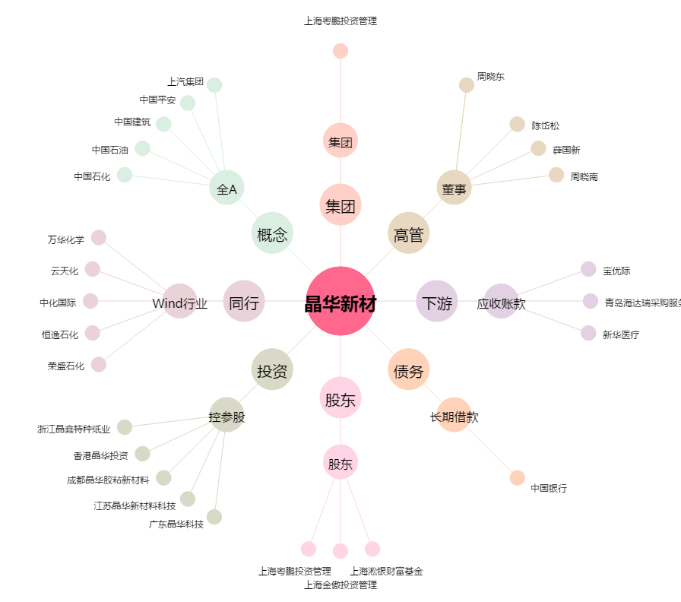
晶华新材[603683.SH] - 关系概览图

